A
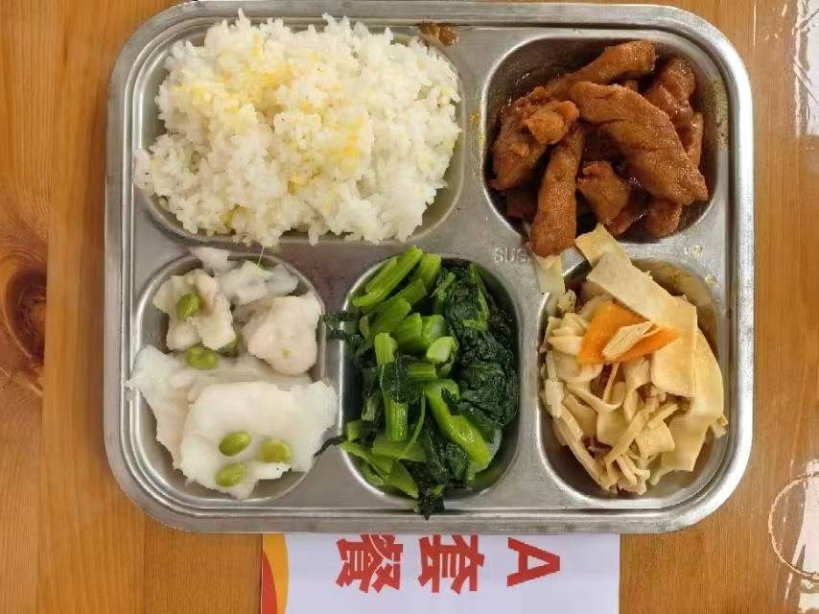
 |  | 中学18元 学生菜单
日期 | 菜谱 | 原料 | 营养
 | 糟溜鱼片 | 巴沙鱼片130g,黑木耳0.5g,毛豆肉10g | 能量 （kcal） | 861.30
 | 糖醋排条 | 排条90g | 蛋白质 （g） | 43.10
2026-04-27 | 咸肉水笋炖百叶 | 咸腿肉15g,水笋65g,厚百叶20g,胡萝卜5g | 脂肪 （g） | 30.10
星期一 | 炒广东菜心 | 广东菜心110g | 碳水 （g） | 104.50
 | 小米饭 | 小米5g,海丰优质大米110g | 钙 （mg） | 174.50
 | 冬瓜猪骨汤 | 冬瓜35g,汤骨块10g | 铁 （mg） | 6.00
 |  |  | VA （μg） | 188.20
 |  |  | VC （mg） | 74.40
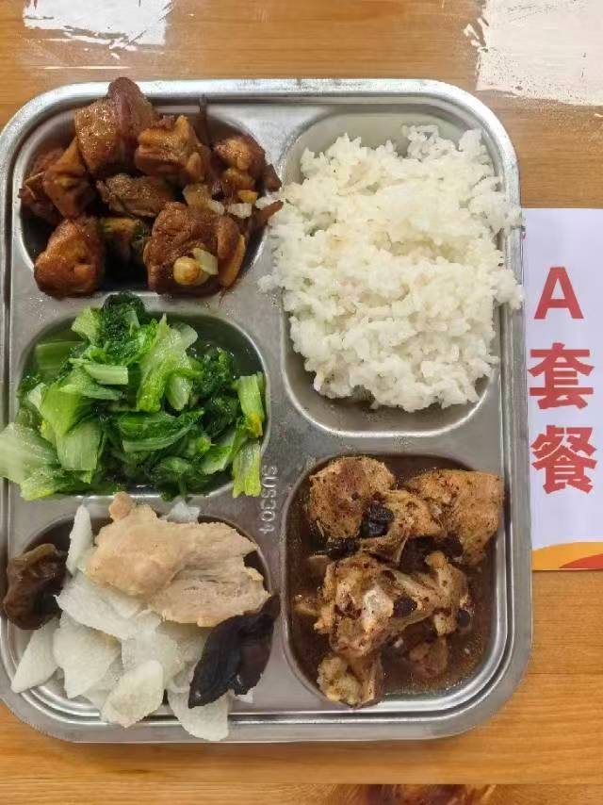
 | 茶树菇焖鸭 | 鲜茶树菇20g,鸭边腿块140g | 能量 （kcal） | 950.70
 | 广式豉香蒸排骨 | 去颈小排块150g,豆豉5g | 蛋白质 （g） | 53.80
2026-04-28 | 山药木耳肉片 | 上浆肉片15g,黑木耳0.5g,毛山药80g | 脂肪 （g） | 32.70
星期二 | 炒杭白菜 | 杭白菜110g | 碳水 （g） | 110.30
 | 米饭 | 海丰优质大米110g | 钙 （mg） | 173.40
 | 鸡茸粟米蛋花羹 | 鸡肉糜10g,光明鲜鸡蛋15g,粟米10g | 铁 （mg） | 7.80
 |  |  | VA （μg） | 250.20
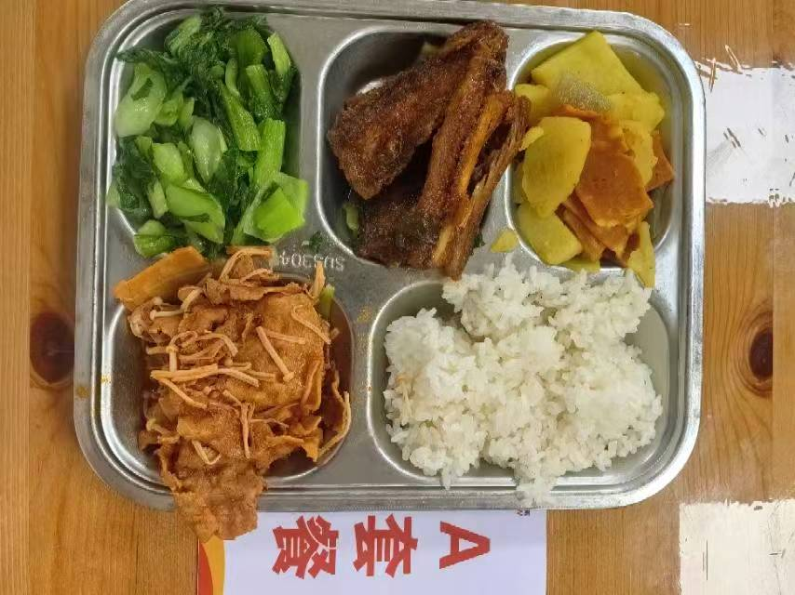
 |  |  | VC （mg） | 73.50
 | 糖醋带鱼 | 段带鱼110g | 能量 （kcal） | 888.00
 | 茄汁肥牛 | 肥牛卷100g,金针菇20g,番茄酱8g | 蛋白质 （g） | 50.30
2026-04-29 | 咖喱培根土豆 | 土豆70g,洋葱10g,培根25g,咖喱粉0.5g | 脂肪 （g） | 28.80
星期三 | 炒青菜 | 青菜110g | 碳水 （g） | 106.90
 | 米饭 | 海丰优质大米110g | 钙 （mg） | 191.00
 | 春笋菌菇豆腐羹 | 笋丝10g,肉糜5g,老豆腐25g,金针菇5g | 铁 （mg） | 7.60
 |  |  | VA （μg） | 232.60
 |  |  | VC （mg） | 76.80
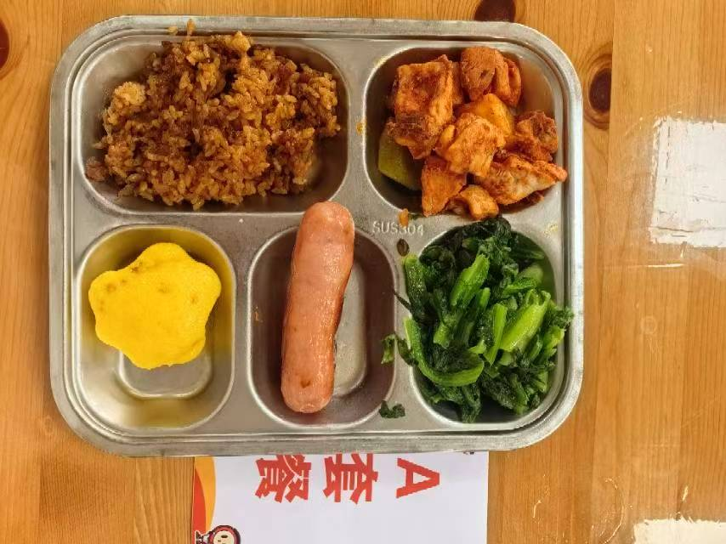
 | 新疆大盘鸡 | 鸡边腿块140g,土豆10g,青圆椒5g,洋葱10g,番茄酱8g | 能量 （kcal） | 891.10
 | 爱森纯肉肠 | 爱森纯肉肠1根 | 蛋白质 （g） | 43.20
2026-04-30 | 玉米味猫爪糕 | 玉米味猫爪糕1只 | 脂肪 （g） | 24.30
星期四 | 炒油麦菜 | 油麦菜110g | 碳水 （g） | 124.90
 | 肉糜酱香炒饭 | 肉糜20g,洋葱10g,海丰优质大米110g | 钙 （mg） | 88.50
 | 白菜鱼丸粉丝汤 | 大白菜30g,鱼丸15g,粉丝5g | 铁 （mg） | 4.40
 | Happyday（冠生园鸡蛋杏元饼干） | 冠生园鸡蛋杏元饼干1包 | VA （μg） | 82.50
 |  |  | VC （mg） | 19.90
 |  |  | 能量 （kcal）
 |  |  | 蛋白质 （g）
2026-05-01 |  |  | 脂肪 （g）
星期五 |  |  | 碳水 （g）
 |  |  | 钙 （mg）
 |  |  | 铁 （mg）
 |  |  | VA （μg）
 |  |  | VC （mg）

B
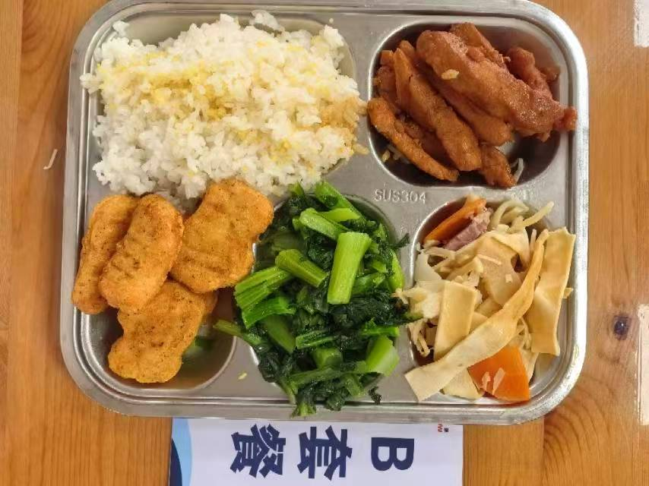
 |  | 中学18元B套 学生菜单
日期 | 菜谱 | 原料 | 营养
 | 黄金鸡块 | 黑椒鸡块5块 | 能量 （kcal） | 931.10
 | 糖醋排条 | 排条90g | 蛋白质 （g） | 46.90
2026-04-27 | 咸肉水笋炖百叶 | 咸腿肉15g,水笋65g,厚百叶20g,胡萝卜5g | 脂肪 （g） | 31.90
星期一 | 炒广东菜心 | 广东菜心110g | 碳水 （g） | 114.10
 | 小米饭 | 小米5g,海丰优质大米110g | 钙 （mg） | 159.80
 | 冬瓜猪骨汤 | 冬瓜35g,汤骨块10g | 铁 （mg） | 5.20
 |  |  | VA （μg） | 187.10
 |  |  | VC （mg） | 71.70
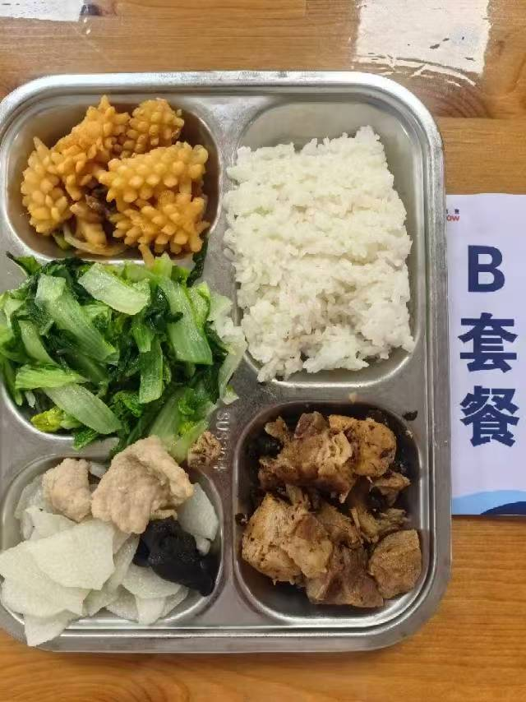
 | 酱爆鱿鱼花 | 鱿鱼花100g,洋葱15g,青圆椒10g | 能量 （kcal） | 924.10
 | 广式豉香蒸排骨 | 去颈小排块150g,豆豉5g | 蛋白质 （g） | 55.80
2026-04-28 | 山药木耳肉片 | 上浆肉片15g,黑木耳0.5g,毛山药80g | 脂肪 （g） | 28.90
星期二 | 炒杭白菜 | 杭白菜110g | 碳水 （g） | 110.20
 | 米饭 | 海丰优质大米110g | 钙 （mg） | 215.60
 | 鸡茸粟米蛋花羹 | 鸡肉糜10g,光明鲜鸡蛋15g,粟米10g | 铁 （mg） | 6.20
 |  |  | VA （μg） | 217.80
 |  |  | VC （mg） | 81.80
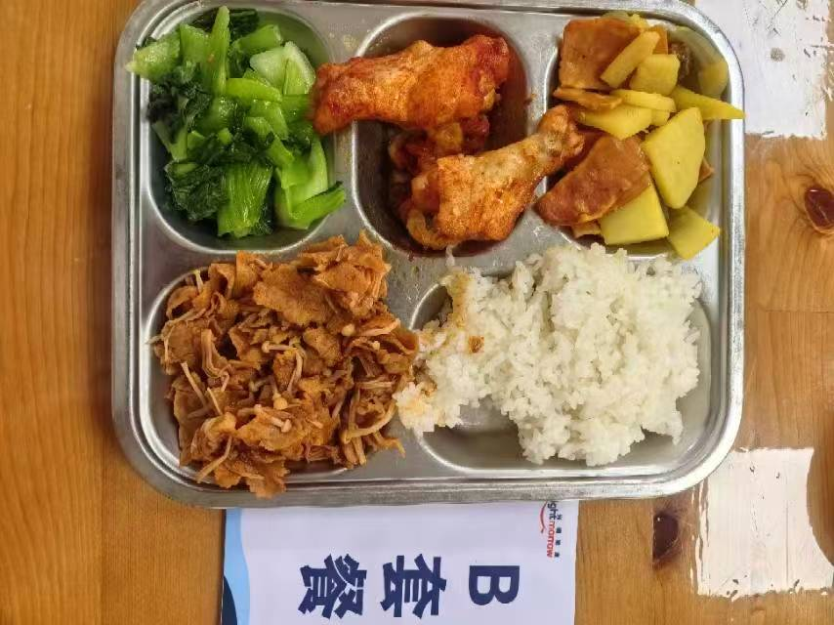
 | 奥尔良烤鸡翅根 | 鸡翅根140g,奥尔良腌料10g | 能量 （kcal） | 950.90
 | 茄汁肥牛 | 肥牛卷100g,金针菇20g,番茄酱8g | 蛋白质 （g） | 59.80
2026-04-29 | 咖喱培根土豆 | 土豆70g,洋葱10g,培根25g,咖喱粉0.5g | 脂肪 （g） | 29.70
星期三 | 炒青菜 | 青菜110g | 碳水 （g） | 111.10
 | 米饭 | 海丰优质大米110g | 钙 （mg） | 169.40
 | 春笋菌菇豆腐羹 | 笋丝10g,肉糜5g,老豆腐25g,金针菇5g | 铁 （mg） | 8.60
 |  |  | VA （μg） | 233.10
 |  |  | VC （mg） | 76.80
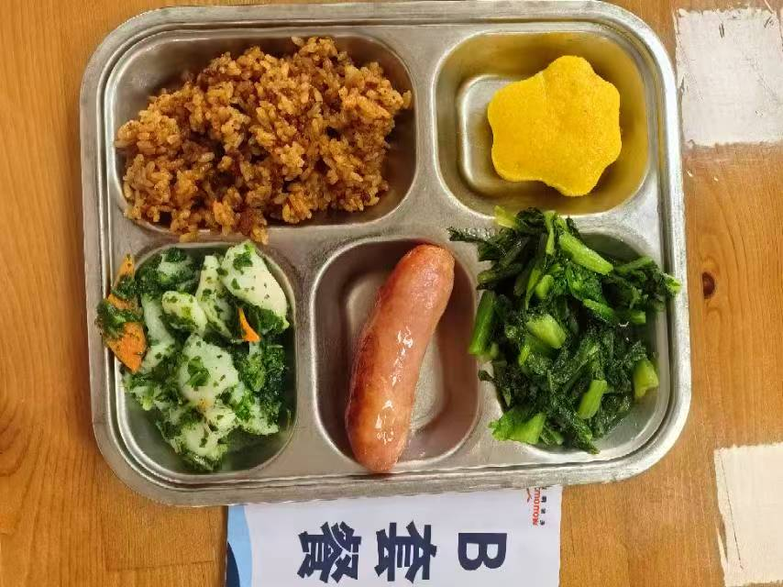
 | 荠菜烩鱼片 | 巴沙鱼片130g,荠菜10g,胡萝卜5g | 能量 （kcal） | 880.60
 | 爱森纯肉肠 | 爱森纯肉肠1根 | 蛋白质 （g） | 36.20
2026-04-30 | 玉米味猫爪糕 | 玉米味猫爪糕1只 | 脂肪 （g） | 25.00
星期四 | 炒油麦菜 | 油麦菜110g | 碳水 （g） | 127.70
 | 肉糜酱香炒饭 | 肉糜20g,洋葱10g,海丰优质大米110g | 钙 （mg） | 113.60
 | 白菜鱼丸粉丝汤 | 大白菜30g,鱼丸15g,粉丝5g | 铁 （mg） | 2.90
 | Happyday（冠生园鸡蛋杏元饼干） | 冠生园鸡蛋杏元饼干1包 | VA （μg） | 97.40
 |  |  | VC （mg） | 17.20
 |  |  | 能量 （kcal）
 |  |  | 蛋白质 （g）
2026-05-01 |  |  | 脂肪 （g）
星期五 |  |  | 碳水 （g）
 |  |  | 钙 （mg）
 |  |  | 铁 （mg）
 |  |  | VA （μg）
 |  |  | VC （mg）

